Solicitud gráfica
 | Área: | Matemáticas |  |  | Fecha:
 | Grado: | 8 |  |  | 2016-03-30
 | Título del tema: | Las operaciones con sucesos |  |  | ¿Cuaderno de estudio o recurso? | Recurso
 | Editor: | Josué Malagón |  |  | Motor del recurso | F6B

 | Código guión o recurso: | MA_08_12_CO_REC50 | ← Para determinar este código, visite la hoja de Ayuda
 |  |  |  |  | ESPECIFICACIÓN DE ARCHIVOS A ENTREGAR
Núm. | Archivo Shutterstock o ruta en web | Imagen para: | Tipo | Ubicación de la imagen en el recurso F6B | Nombre imagen SMALL | Tamaño imagen SMALL | Nombre imagen ZOOM | Tamaño imagen ZOOM | Descripción | Observaciones
IMG01 | ver ultima columna | Recurso F6B | Ilustración | Contenido | MA_08_12_CO_REC50_IMG01n.jpg | 320 x 480 px | MA_08_12_CO_REC50_IMG01a.jpg | 800 x 458 px | representacion grafica de una union | 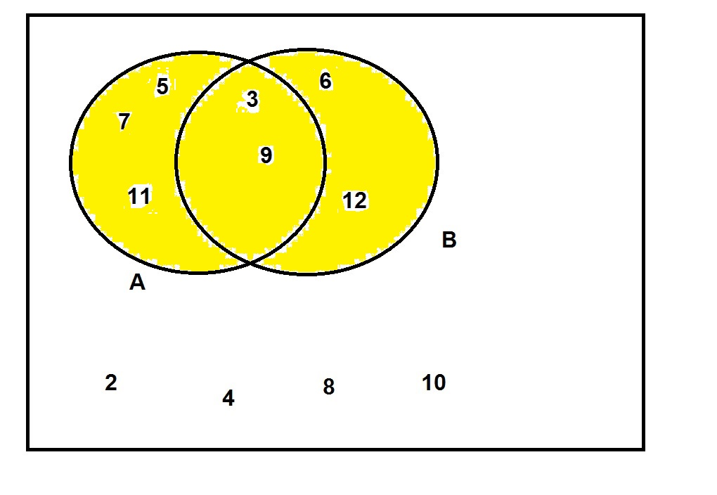
IMG02 | ver ultima columna | Recurso F6B | Ilustración | Contenido | MA_08_12_CO_REC50_IMG02n.jpg | 320 x 480 px | MA_08_12_CO_REC50_IMG02a.jpg | 800 x 458 px | representacion grafica de una interseccion | 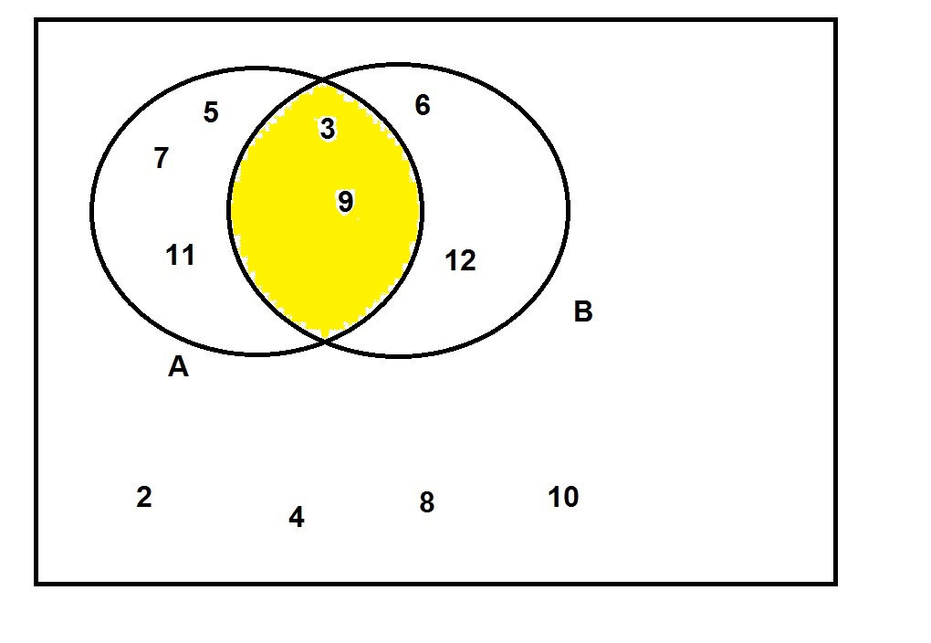
IMG03 | ver ultima columna | Recurso F6B | Ilustración | Contenido | MA_08_12_CO_REC50_IMG03n.jpg | 320 x 480 px | MA_08_12_CO_REC50_IMG03a.jpg | 800 x 458 px | representacion grafica de una diferencia | 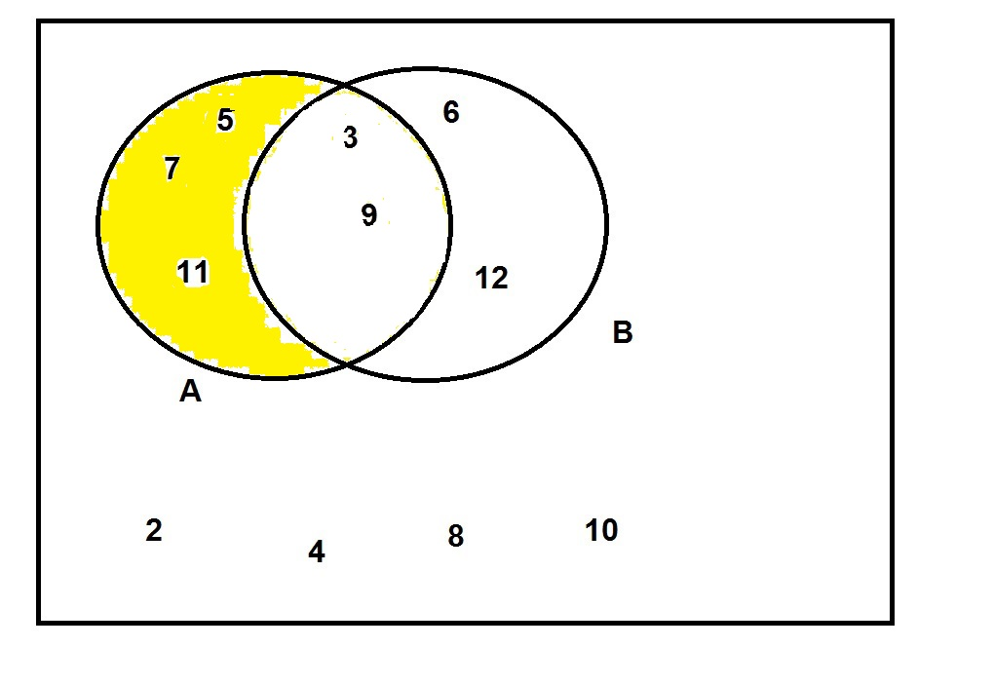
IMG04 | ver ultima columna | Recurso F6B | Ilustración | Contenido | MA_08_12_CO_REC50_IMG04n.jpg | 320 x 480 px | MA_08_12_CO_REC50_IMG04a.jpg | 800 x 458 px | representacion grafica de un complemento | 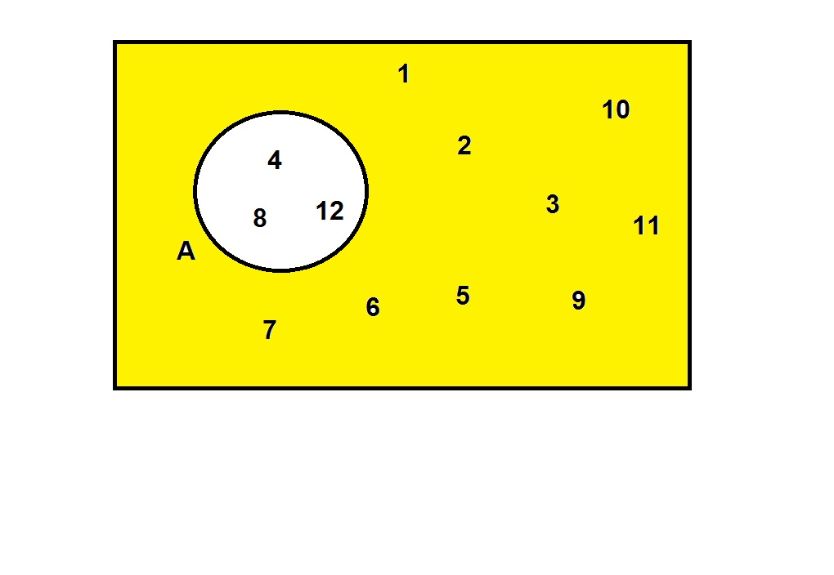
IMG05 | ver ultima columna | Recurso F6B | Ilustración | Contenido | MA_08_12_CO_REC50_IMG05n.jpg | 320 x 480 px | MA_08_12_CO_REC50_IMG05a.jpg | 800 x 458 px | representacion grafica de sucesos incompatibles | 